地方債現在高比率
 | 38. 地方債現在高比率

 | 時点 2016(H28)年度（毎年） |  |  |  |  |  |  | 平 均 値 |  |  |  | 147.4
 | 単位 ％ |  |  |  |  |  |  | 標準偏差 |  |  |  | 45.5
 | 市町村名 | 指標 | 順位 |  | #REF! | 備考 | 市町村名 | 指標 | 順位 |  | #REF! | 備考

 | 市町村平均 | 147.4 |  | － |  |  | 八街市 | 133.6 |  | 35
 | 千葉市 | 329.8 |  | 1 |  |  | 印西市 | 83.1 |  | 51
 | 銚子市 | 198.5 |  | 6 |  |  | 白井市 | 161.5 |  | 18
 | 市川市 | 69.6 |  | 52 |  |  | 富里市 | 194.0 |  | 8
 | 船橋市 | 144.1 |  | 25 |  |  | 南房総市 | 170.8 |  | 15
 | 館山市 | 166.2 |  | 16 |  |  | 匝瑳市 | 175.8 |  | 11
 | 木更津市 | 131.6 |  | 37 |  |  | 香取市 | 203.5 |  | 5
 | 松戸市 | 134.7 |  | 34 |  |  | 山武市 | 137.9 |  | 32
 | 野田市 | 156.0 |  | 22 |  |  | いすみ市 | 158.9 |  | 20
 | 茂原市 | 220.3 |  | 2 |  |  | 大網白里市 | 160.8 |  | 19
 | 成田市 | 129.5 |  | 38 |  |  | 酒々井町 | 119.9 |  | 44
 | 佐倉市 | 105.1 |  | 45 |  |  | 栄町 | 174.3 |  | 14
 | 東金市 | 191.8 |  | 10 |  |  | 神崎町 | 128.0 |  | 40
 | 旭市 | 156.6 |  | 21 |  |  | 多古町 | 85.3 |  | 50
 | 習志野市 | 138.5 |  | 31 |  |  | 東庄町 | 91.7 |  | 48
 | 柏市 | 124.5 |  | 42 |  |  | 九十九里町 | 212.5 |  | 3
 | 勝浦市 | 174.6 |  | 13 |  |  | 芝山町 | 87.2 |  | 49
 | 市原市 | 99.3 |  | 47 |  |  | 横芝光町 | 194.5 |  | 7
 | 流山市 | 161.9 |  | 17 |  |  | 一宮町 | 120.1 |  | 43
 | 八千代市 | 175.7 |  | 12 |  |  | 睦沢町 | 125.2 |  | 41
 | 我孫子市 | 135.1 |  | 33 |  |  | 長生村 | 139.1 |  | 30
 | 鴨川市 | 209.0 |  | 4 |  |  | 白子町 | 143.1 |  | 27
 | 鎌ケ谷市 | 193.0 |  | 9 |  |  | 長柄町 | 128.5 |  | 39
 | 君津市 | 69.5 |  | 53 |  |  | 長南町 | 144.9 |  | 24
 | 富津市 | 133.1 |  | 36 |  |  | 大多喜町 | 140.1 |  | 28
 | 浦安市 | 55.3 |  | 54 |  |  | 御宿町 | 139.6 |  | 29
 | 四街道市 | 143.4 |  | 26 |  |  | 鋸南町 | 154.2 |  | 23
 | 袖ケ浦市 | 103.6 |  | 46

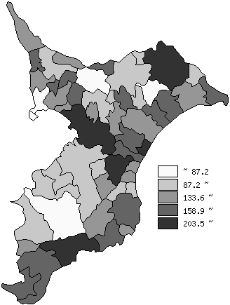
 | 市町村平均の推移
平成24年度 | 140.8
平成25年度 | 143.3
平成26年度 | 146.5
平成27年度 | 146.2
平成28年度 | 147.4

《備 考》 ・資料出所 総務省「市町村別決算状況調」 ・算出方法 地方債現在高÷標準財政規模額

